Test Case OrangeHRM
TEST CASE DOCUMENT

Project ID |  | : | #OrangeHRM
Project Name |  | : | OrangeHRM
Creator |  | : | Selviani Nur Yuliyani
Created Date |  | : | 29-Jul-22 | https://opensource-demo.orangehrmlive.com/

Id Test | Test Scenario
#TC_01 | Tes Fungsi Login
#TC_02 | Tes Fungsi Sub Menu Admin
#TC_03 | Tes Fungsi Sub Menu Job Title
#TC_04 | Tes Fungsi Sub Menu Pay Grades
#TC_05 | Tes Fungsi Sub Menu Add Employee
#TC_06 | Tes Fungsi Sub Menu Employee List
#TC_07 | Tes Fungsi Sub Menu Leave Periode
#TC_08 | Tes Fungsi Sub Menu Work Week
#TC_09 | Tes Fungsi Sub Menu Holidays

#TC_10 | Tes Fungsi Sub Menu Candidates
#TC_11 | Tes Fungsi Sub Menu My Info
#TC_12 | Tes Fungsi Sub Menu KPIs
#TC_13 | Tes Fungsi Sub Menu Manage Reviews
#TC_14 | Tes Fungsi Menu Directory
#TC_15 | Tes Fungsi Buzz
#TC_16 | Tes Fungsi Sub Menu Customers
#TC_17 | Tes Fungsi Sub Menu Project
#TC_18 | Tes Fungsi Menu Dashboard

ID Test Case | Test Date | Test Scenario | Prerequisites | Test Data | Positive/Negative Scenario | Test Steps |  | Expected Results | Actual Result | Severity | Priority | Pass/Fail | Testing Result
#TC_01 | Tes Fungsi Login
#TC_01_01 | 29-Jul-22 | Mengecek respon sistem ketika memasukan username dan password yang valid | Akun Administrasi terdaftar | Username Admin dan Password admin123 (valid) | Positive | 1 | Membuka website OrangeHRM | Setelah memasukkan Username dan Password yang sah, pengguna dapat masuk ke halaman dasboard. | Berhasill Login dan masuk halaman dashboard | Critical | High | Pass | 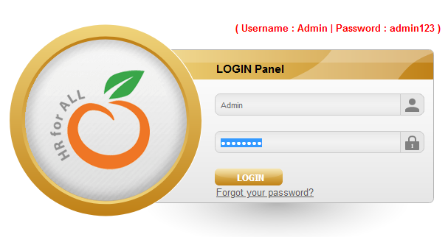 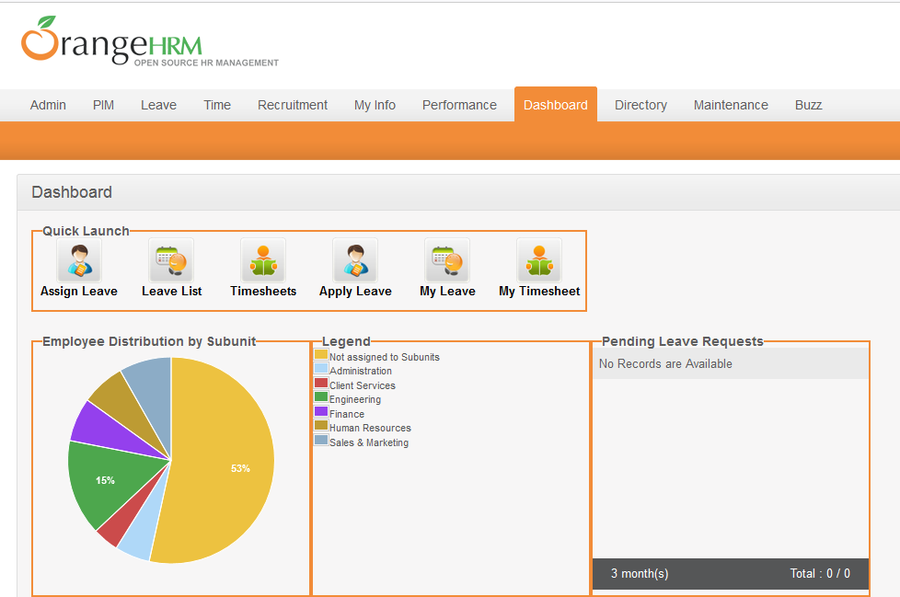
 |  |  |  |  |  | 2 | Memasukan username dan password yang telah terdaftar
 |  |  |  |  |  | 3 | Klik 'Login'
#TC_01_02 | 29-Jul-22 | Mengecek respon sistem ketika login dengan username dan password invalid | Akun Administrasi tidak terdaftar | Username dan Password invalid | Negative | 1 | Membuka website OrangeHRM | Setelah memasukkan Username dan Password yang salah, sistem memunculkan informasi 'invalid credentials' | Sistem berhasil memunculkan informasi 'invalid credentials' | Critical | High | Pass | 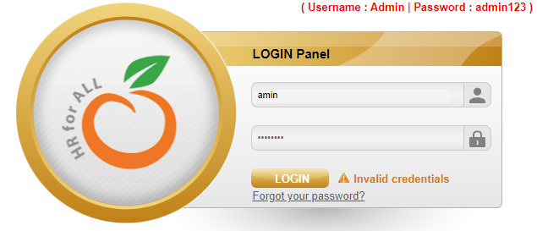
 |  |  |  |  |  | 2 | Memasukan username dan password yang salah
 |  |  |  |  |  | 3 | Klik 'Login'
#TC_01_03 | 29-Jul-22 | Mengecek respon sistem ketika login dengan username valid dan password kosong | Akun Administrasi terdaftar | Username valid dan password tidak diisi | Negative | 1 | Membuka website OrangeHRM | Setelah memasukkan Username dan Password yang salah, sistem memunculkan informasi 'Password cannot be empty' | sistem berhasil memunculkan informasi 'Password cannot be empty' | Critical | High | Pass | 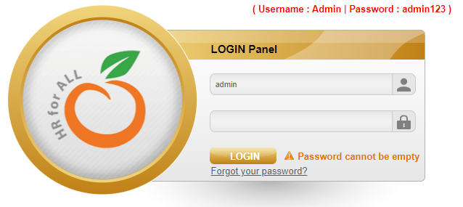
 |  |  |  |  |  | 2 | Memasukan username valid dan password tidak diisi
 |  |  |  |  |  | 3 | Klik 'Login'
#TC_02 | Tes Fungsi Menu Admin
#TC_02_01 | 29-Jul-22 | Mengecek respon sistem ketika menambah data User | Employee terdaftar di Modul PIM | User Role,Employee Name,Username,Status,Password dan Confirm Password | Positive | 1 | Berhasil Login | Karyawan terdaftar di modul PIM dan berhasil di daftarkan hak ases user | Sistem berhasil mendapatkan hak akses | Major | High | Pass | 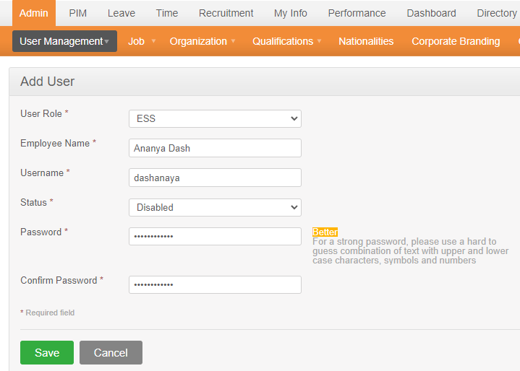
 |  |  |  |  |  | 2 | Klik Menu Admin>> User Management>> Users
 |  |  |  |  |  | 3 | Klik 'Add'
 |  |  |  |  |  | 4 | Masukan data pada form 'add user'
 |  |  |  |  |  | 5 | Klik 'Save'
#TC_02_02 | 29-Jul-22 | Mengecek respon sistem ketika data user di edit | Employee terdaftar di Modul PIM | username :dashanaya | Positive | 1 | Berhasil Login | Data user berhasil di update/edit dari ESS ( Hak akses terbatas ) menjadi Admin (Hak akses penuh) | Sistem berhasil melakukan Edit data user | Major | High |  | 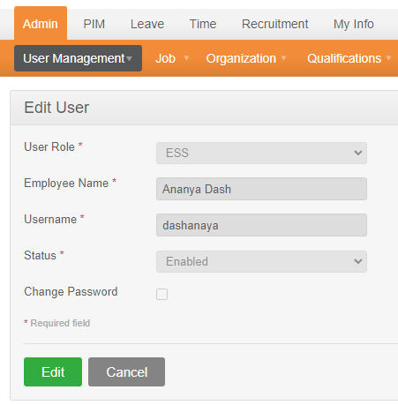
 |  |  |  |  |  | 2 | Klik Menu Admin>> User Management>> Users
 |  |  |  |  |  | 3 | Di kolom pencarian masukan username 'dashanaya' , user role ' Admin' dan klik 'search'
 |  |  |  |  |  | 4 | Klik username 'dashanaya' maka akan muncul form update/edit data user dan klik 'Edit'
 |  |  |  |  |  | 5 | Ubah user role ESS menjadi Admin
 |  |  |  |  |  | 6 | Klik 'Save'
#TC_02_03 | 29-Jul-22 | Mengecek respon sistem ketika data user di delete | Employee terdaftar di Modul PIM | username :dashanaya | Positive | 1 | Berhasil Login | Data user berhasil dihapus | Sistem berhasil menghapus data user | Major | High | Pass | 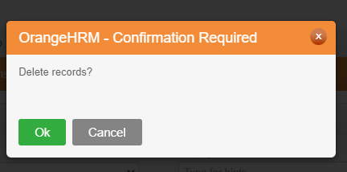
 |  |  |  |  |  | 2 | Klik Menu Admin>> User Management>> Users
 |  |  |  |  |  | 3 | Di kolom pencarian masukan username 'dashanaya' , user role ' Admin' dan klik 'search'
 |  |  |  |  |  | 4 | Klik username 'dashanaya' lalu centang 'þ
 |  |  |  |  |  | 5 | Klik 'delete'
#TC_02_04 | 29-Jul-22 | Mengecek respon sistem melakukan pencarian | Employee terdaftar di Modul PIM | No data entry | Negative | 1 | Berhasil Login | Muncul notifikasi 'Data tidak ditemukan' atau ' Masukan kata kunci pencarian' | Sistem tidak memunculkan informasi | Major | High | Fail
 |  |  |  |  |  | 2 | Klik Menu Admin>> User Management>> Users
 |  |  |  |  |  | 3 | Di kolom pencarian tidak memasukan username dan user role dan klik 'search'
#TC_03 | Tes Fungsi Sub Menu Job Title
#TC_03_01 | 29-Jul-22 | Mengecek respon sistem ketika menginput jenis pekerjaan | Admin berhasil login | job title, job description, job spesification dan note | Positive | 1 | Berhasil Login | Data pekerjaan berhasil disimpan dan muncul notifikasi 'Successfully Saved' | Sistem berhasil menyimpan data pekerjaan dan muncul notifikasi 'Successfully Saved' | Major | High | Pass | 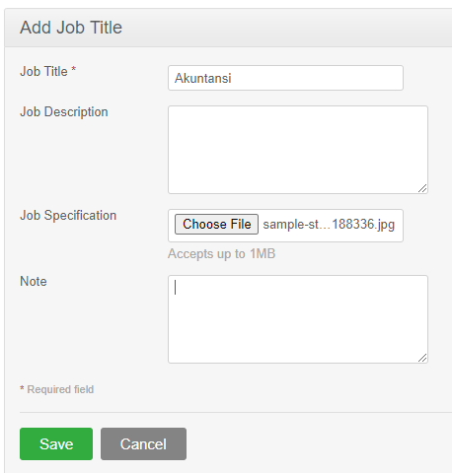 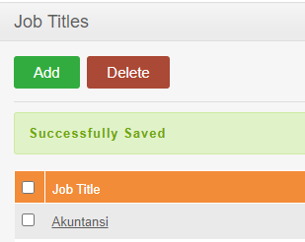
 |  |  |  |  |  | 2 | Klik Menu Admin>> Job>> Job Titles dan Klik 'Add'
 |  |  |  |  |  | 3 | Isikan data job title, job description, job spesification dan note
 |  |  |  |  |  | 4 | Klik 'Save'
#TC_04 | Tes Fungsi Sub Menu Pay Grades
#TC_04_01 | 29-Jul-22 | Mengecek respon sistem ketika menginput nilai gaji | Admin berhasil login | Name, Currency, minimum salary dan maximum salary | Positive | 1 | Berhasil Login | Data nilai gaji berhasil disimpan dan muncul notifikasi 'Successfully Saved' | Sistem berhasil menyimpan data nilai gaji dan muncul notifikasi 'Successfully Saved' | Critical | High | Pass | 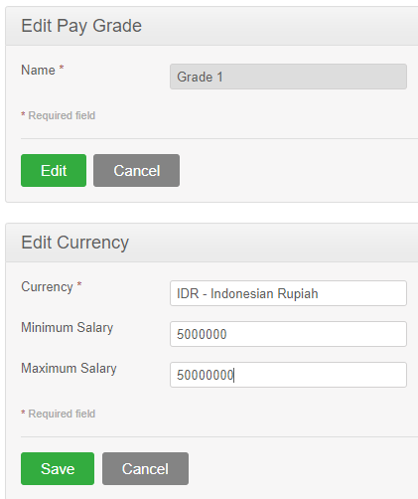
 |  |  |  |  |  | 2 | Klik Menu Admin>>Job>> Pay Grades dan klik “Add”
 |  |  |  |  |  | 3 | Isikan Name Grade , contoh : Garde 1'
 |  |  |  |  |  | 4 | Kemudian klik 'add'
 |  |  |  |  |  | 5 | Isikan currency contoh : IDR , Jumlah Minimum Gaji dan Maksimum Gaji
 |  |  |  |  |  | 6 | Klik 'Save'
#TC_04_02 | 29-Jul-22 | Mengecek respon sistem ketika menginput nilai maximum gaji lebih kecil dari nilai gaji minimum | Admin berhasil login | Name, Currency, minimum salary dan maximum salary | Positive | 1 | Berhasil Login | Muncul notifikasi yang menyatakan bahwa gaji maximum harus lebih besar dari pada gaji minimum | Sistem berhasil memunculkan notifikasi ' Should be higher than minimum salary' | Critical | High | Pass | 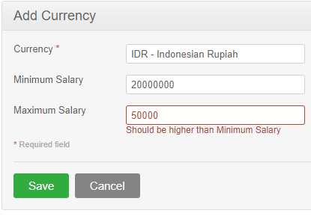
 |  |  |  |  |  | 2 | Klik Menu Admin>>Job>> Pay Grades dan klik “Add”
 |  |  |  |  |  | 3 | Isikan Name Grade , contoh : Garde 1'
 |  |  |  |  |  | 4 | Kemudian klik 'add'
 |  |  |  |  |  | 5 | Isikan currency contoh : IDR , Jumlah Minimum Gaji 20,000,000 dan Maksimum Gaji 5,000,000
#TC_05 | Tes Fungsi Sub menu Add Employee
#TC_05_01 | 30-Jul-22 | Mengecek respon sistem ketika menambahkan data pegawai | Admin berhasil login dan memiliki data karyawan untuk diinput | Full Name, Employee Id, Photograph, User Name, Password, Confirm Password dan Status | Positive | 1 | Berhasil Login | Data pegawai berhasil di simpan di database | Sistem berhasil menyimpan data di database dan memunculkan employee list | Major | High | Pass | 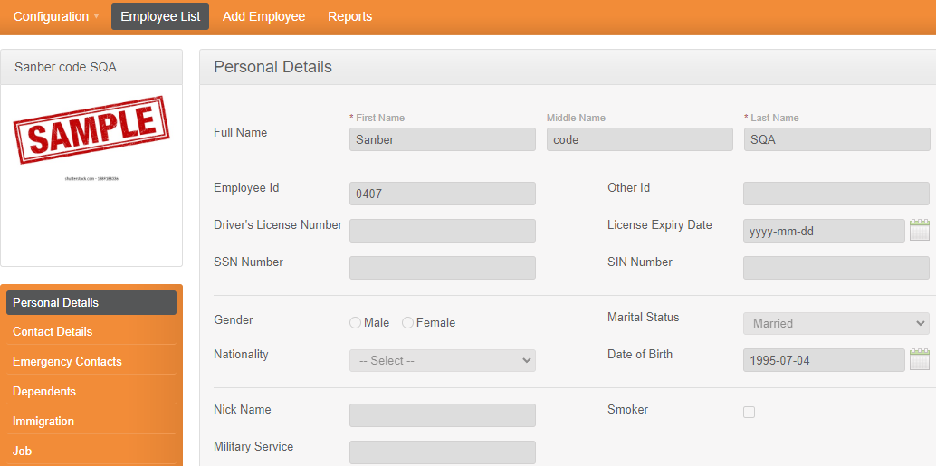
 |  |  |  |  |  | 2 | Klik Menu PIM>>Add Employee
 |  |  |  |  |  | 3 | apada form isikan data-data sbb : Full Name, Employee Id, Photograph, User Name, Password, Confirm Password dan Status
 |  |  |  |  |  | 4 | Klik 'save'
#TC_06 | Tes Fungsi Sub Menu Employee List
#TC_06_01 | 30-Jul-22 | Mengecek respon sistem ketika melakukan pencarian di kolom employee list | Employee terdaftar di Modul PIM | Id Empolyee | Positive | 1 | Berhasil Login | ID pegawai berhasil di tampilkan | Sistem memunculkan list pegawai yang di cari | Normal | Medium | Pass | 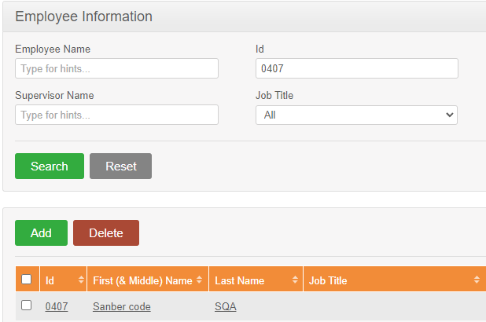
 |  |  |  |  |  | 2 | Klik Menu PIM>>Employee List
 |  |  |  |  |  | 3 | Isikan Id Employee
 |  |  |  |  |  | 4 | Klik 'Search'
#TC_07 | Tes Fungsi Sub Menu Leave Periode
#TC_07_01 | 30-Jul-22 | Mengecek respon sistem ketika memasukan periode cuti | Admin berhasil login | Start Month dan Start Date | Positive | 1 | Berhasil Login | Sistem secara otomatis akan menampilkan masa berakhir (1 tahun) dari tanggal start month dan start date | Sistem berhasil menyimpan periode cuti | Normal | Medium | Pass | 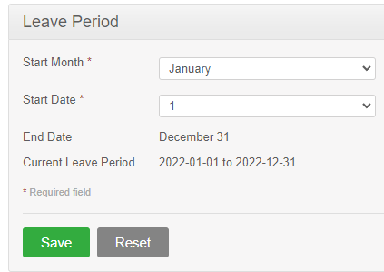
 |  |  |  |  |  | 2 | Klik Menu Leave>>Configure>>Leave Periode
 |  |  |  |  |  | 3 | Klik 'Edit'
 |  |  |  |  |  | 4 | Masukan data : Start Month dan Start Date
 |  |  |  |  |  | 5 | Klik 'Save'
#TC_08 | Tes Fungsi Sub Menu Work Week
#TC_08_01 | 30-Jul-22 | Mengecek respon sistem ketika mengedit hari kerja | Admin berhasil login | Work Week (Monday - Sunday) | Positive | 1 | Berhasil Login | Berhasil menyimpan hari kerja | Sistem berhasil menyimpan hari kerja yang telah di set | Normal | Medium | Pass | 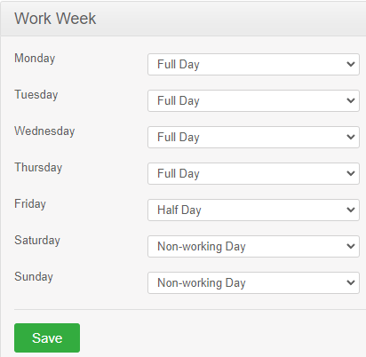
 |  |  |  |  |  | 2 | Klik Menu Leave>>Configure>>Work Week
 |  |  |  |  |  | 3 | Klik 'Edit'
 |  |  |  |  |  | 4 | Masukan data (Full day , half day atau Non-working day) di setiap harinya
 |  |  |  |  |  | 5 | Klik 'Save'
#TC_09 | Tes Fungsi Sub Menu Holidays
#TC_09_01 | 31-Jul-22 | Mengecek respon sistem ketika menginputkan hari libur nasional | Admin berhasil login | Nama hari libur dan tanggal | Positive | 1 | Berhasil Login | Data hari libur berhasil disimpan | Sistem berhasil menyimpan hari libur | Major | High | Pass
 |  |  |  |  |  | 2 | Klik Menu Leave>>Configure>>Holidays
 |  |  |  |  |  | 3 | masukan data nama hari libur, tanggal , klik check box 'V' pada 'Repeat Annualy' jika setiap tahun hari libur tersebut sama dan pilih jenis libur 'Full day atau half day'
 |  |  |  |  |  | 4 | Klik 'Save'
#TC_10 | Tes Fungsi Sub Menu Candidates
#TC_10_01 | 31-Jul-22 | Mengecek respon sistem ketika menginputkan data kandidat karyawan | Data kandidat tersedia | Full Name, email, Contact No, job vacancy , resume, keyword, comment, date of application | Positive | 1 | Berhasil Login | Berhasil menyimpan data kandidat | Sistem berhasil menyimpan data kandidat | Major | High | Pass | 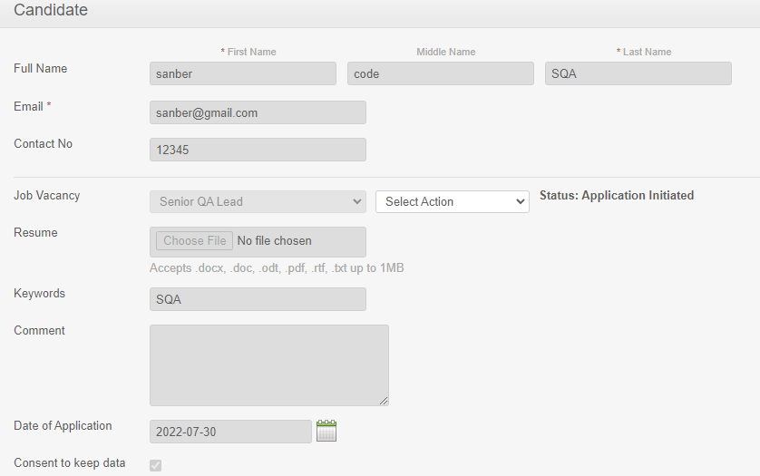
 |  |  |  |  |  | 2 | Klik Menu Recruitments>>Candidates
 |  |  |  |  |  | 3 | Klik 'Add'
 |  |  |  |  |  | 4 | Isikan data pada form dan klik 'save'
#TC_10_02 | 31-Jul-22 | Mengecek respon sistem saat melakukan list data kandidat | Data kandidat telah tersimpan di database | Vacancy : senior QA Lead | Positive | 1 | Berhasil Login | Berhasil menampilkan kandidat karyawan sesuai list | Sistem menampilkan kandidat karyawan berdasarkan kriteria pencarian | Major | High | Pass | 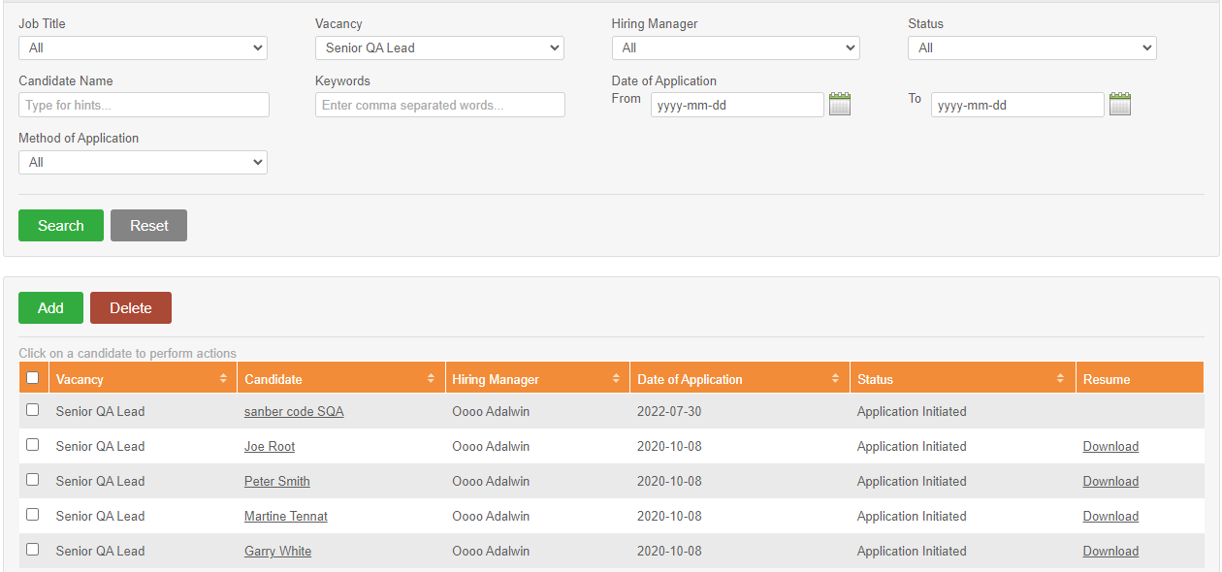
 |  |  |  |  |  | 2 | Klik Menu Recruitments>>Candidates
 |  |  |  |  |  | 3 | Pilih vacany ' Senior QA Lead' dan klik ' Search'
#TC_10_03 | 31-Jul-22 | Mengecek respon sistem saat mendownload Resume Kandidat | Data kandidat telah tersimpan di database | Vacancy : senior QA Lead | Positive | 1 | Berhasil Login | Berhasil mendownload resume kandidat | Sistem berhasilkan mendownload resume kandidat | Major | High | Pass | 
 |  |  |  |  |  | 2 | Klik Menu Recruitments>>Candidates
 |  |  |  |  |  | 3 | Pilih vacany ' Senior QA Lead' dan klik ' Search'
 |  |  |  |  |  | 4 | Pilih salah satu nama kandidat
 |  |  |  |  |  | 5 | Klik Download
#TC_11 | Tes Fungsi Sub Menu My Info
#TC_11_01 | 31-Jul-22 | Mengecek respon sistem saat menampilkan profil administrator | Admin berhasil login | Profil Administrator | Positive | 1 | Berhasil Login | Berhasil menampilkan profil administrator | Sistem menampilkan profil pengguna | Major | Medium | Pass | 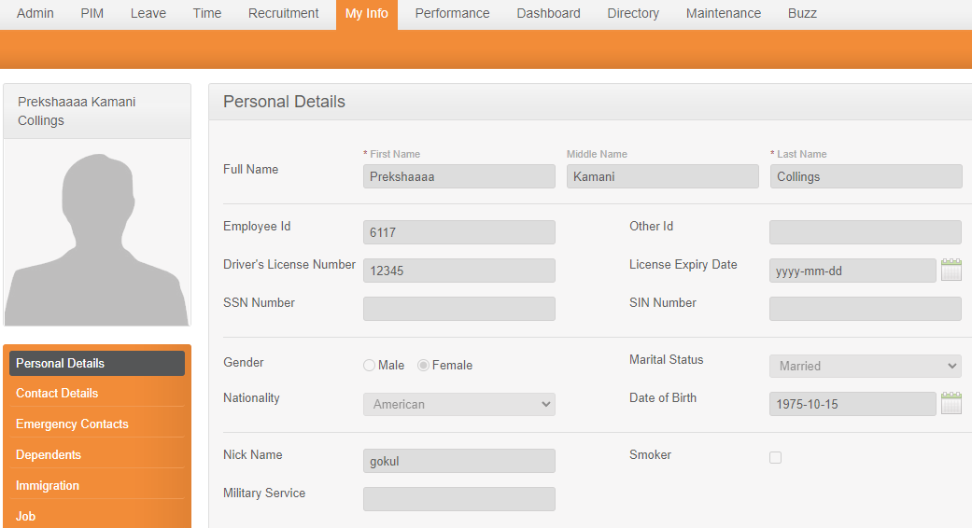
 |  |  |  |  |  | 2 | Klik Menu My Info
 |  |  |  |  |  | 3 | Sistem menampilkan profil Administrator
#TC_12 | Tes Fungsi Sub Menu KPIs
#TC_12_01 | 31-Jul-22 | Mengecek respon sistem saat menampilkan Daftar KPI sesuai jabatan yang dipilih | Karyawan memiliki jabatan | Job Titlte : QA Lead | Positive | 1 | Berhasil Login | Berhasil menampilkan KPI untuk jabatan QA lead | Sistem berhasil menampilkan KPI berdasarkan job title yang di pilih | Critical | High | Pass | 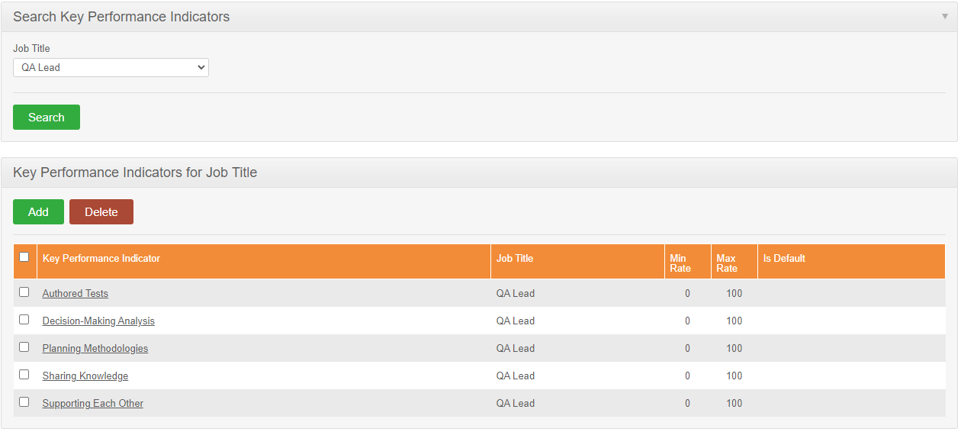
 |  |  |  |  |  | 2 | Klik Menu Performance
 |  |  |  |  |  | 3 | Pilih jenis jabatan pada kolom job title contoh : QA Lead, Lalu klik 'Search'
#TC_12_02 | 31-Jul-22 | Mengecek respon sistem saat Menambahkan Daftar KPI sesuai jabatan yang dipilih | Job title tersedia | Job Titlte : QA Lead | Positive | 1 | Berhasil Login | Berhasil menambahkan KPI untuk jabatan QA lead | Sistem berhasil menyimpan data KPI di database | Critical | High | Pass
 |  |  |  |  |  | 2 | Klik Menu Performance
 |  |  |  |  |  | 3 | Pada form 'Key Performance Indicators for Job Title' pilih button 'add'
 |  |  |  |  |  | 4 | Isikan data KPI seperti: job title, KPI, Mi. Rate, Max Rate, lalu klik 'Save'
#TC_13 | Tes Fungsi Sub Menu Manage Reviews
#TC_13_01 | 31-Jul-22 | Mengecek respon sistem saat meninjau kinerja karyawan | Employee | Empolyee, SPV, Work period and due date | Positive | 1 | Berhasil Login | Berhasil memberikan penilaian kinerja karyawan | Sistem berhasil menyimpan penilaian karyawan yang dilakukan SPV | Major | High | Pass | 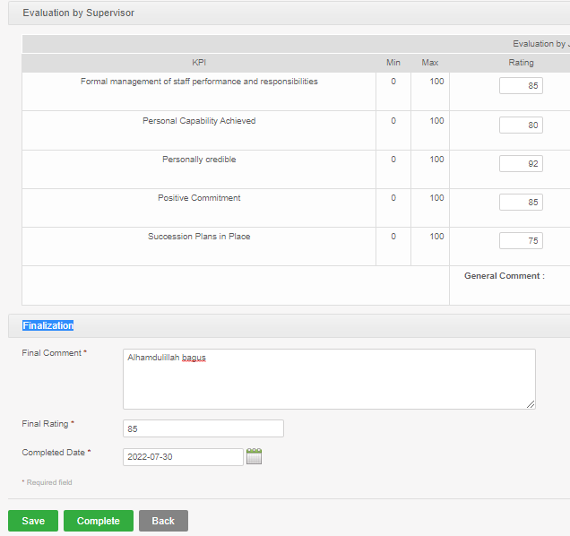
 |  |  |  |  |  | 2 | Klik Menu Performance>>Manage Revies klik 'Add'
 |  |  |  |  |  | 3 | Masukan data karyawan pada form . Seperti nama karyawan 'Paul Collings', Nama SPV 'John Smith' , Work period dan due date
 |  |  |  |  |  | 4 | Klik Button 'Active'
 |  |  |  |  |  | 5 | Pada form 'Review List' cari nama karyawan yang baru di tambah dan klik 'Evaluate'
 |  |  |  |  |  | 6 | Di form 'Evaluation by Supervisor' berikan penilaian sesuai KPI yang tersedia
 |  |  |  |  |  | 7 | Di form 'Finalization' isikan Final Comment, final rating dan Complate date
 |  |  |  |  |  | 8 | Klik 'Complete
#TC_14 | Tes Fungsi Menu Directory
#TC_14_01 | 31-Jul-22 | Mengecek respon sistem saat melakukan pencarian directory | Nama employee terdaftar | Name, job title dan location | Positive | 1 | Berhasil Login | Berhasil menampilkan directory dari hasil pencarian | Sistem berhasil menampilkan pencarian | Major | low | Pass
 |  |  |  |  |  | 2 | Klik Menu Directory
 |  |  |  |  |  | 3 | Masukan nama empolyee, job tittle dan location
 |  |  |  |  |  | 4 | Klik 'Search'
#TC_15 | Tes Fungsi Menu Buzz
#TC_15_01 | 1-Aug-22 | Mengecek respon sistem saat membuat post | Berhasil Login | Teks | Positive | 1 | Berhasil Login | Berhasil membuat postingan | Sistem berhasil membuat post | Normal | Medium | Pass
 |  |  |  |  |  | 2 | Klik Menu Buzz
 |  |  |  |  |  | 3 | Klik form Update Status
 |  |  |  |  |  | 4 | Masukan teks 'Hello Sanbercode SQA'
 |  |  |  |  |  | 5 | Klik 'Post'
#TC_15_02 | 1-Aug-22 | Mengecek respon sistem saat meengunggah gambar | Berhasil Login | Gambar | Positive | 1 | Berhasil Login | Berhasil mengunggah gambar | Sistem berhasil menampilkan unggahan gambar | Normal | Medium | Pass | 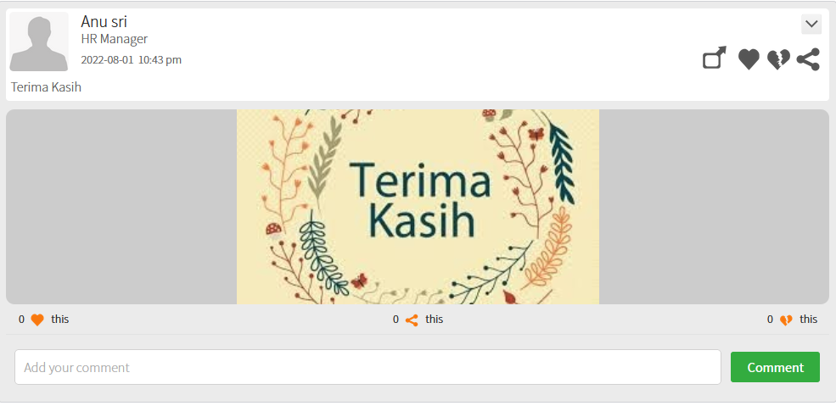
 |  |  |  |  |  | 2 | Klik Menu Buzz
 |  |  |  |  |  | 3 | Pilih form 'upload images'
 |  |  |  |  |  | 3 | Masukan caption dan klik utton 'upload images'
 |  |  |  |  |  | 4 | Cari file upload di data komputer lalu klik 'Open'
 |  |  |  |  |  | 5 | Klik post
#TC_15_03 | 1-Aug-22 | melakukan komen di postingan | Ada postingan di menu Buzz | Teks | Positive | 1 | Berhasil Login | Berhasil menambahkan komen | Sistem berhasil menampilkan komen di postingan | Normal | Medium | Pass | 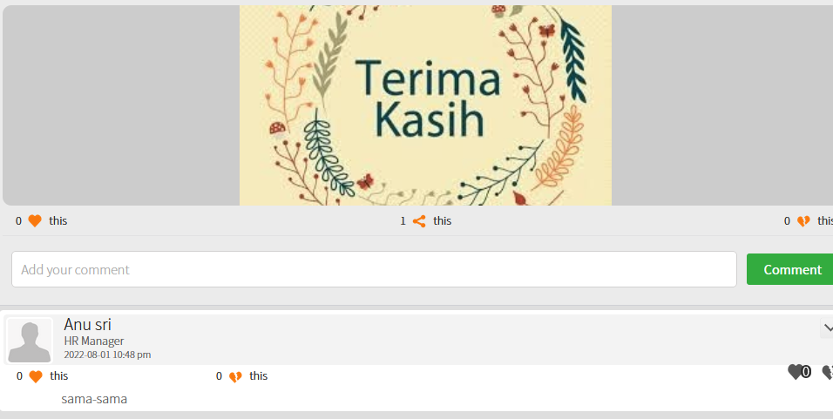
 |  |  |  |  |  | 2 | Klik Menu Buzz
 |  |  |  |  |  | 3 | Menu buzz menampilkan beberapa postingan user
 |  |  |  |  |  | 3 | Klik menu 'add comment' pada salah satu status.
 |  |  |  |  |  | 4 | Masukan komen berupa teks, lalu klik button 'Comment'
#TC_15_04 | 1-Aug-22 | Menghapus postingan | Berhasil Login dan melakukan postingan sebelumnya | Postingan | Positive | 1 | Berhasil Login | Berhasil menghapus data postingan | Sistem berhasil menghapus data postingan | Normal | Medium | Pass | 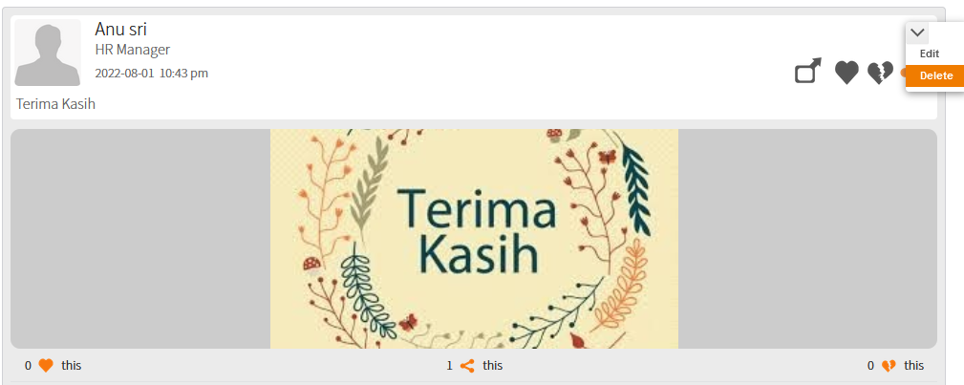
 |  |  |  |  |  | 2 | Klik Menu Buzz
 |  |  |  |  |  | 3 | Menu buzz menampilkan beberapa postingan user
 |  |  |  |  |  | 3 | Cari postingan yang sebelumnya kita posting
 |  |  |  |  |  | 4 | Klik tanda panah dan pilih 'Delete'
 |  |  |  |  |  | 5 | Sistem menampilkan form confirm 'Do you really want to delete this? ' lalu klik button 'Yes'
 |  |  |  |  |  | 6 | Sistem menampilkan informasi Success 'Succefully Deleted'
#TC_16 | Tes Fungsi Sub Menu Customers
#TC_16_01 | 1-Aug-22 | Mengecek respon sistem saat menambahkan project customer | Berhasil login, memiliki data project customer | Name : Sanberocde SQA. Description : Pelatihan Bootcamp | Positive | 1 | Berhasil Login | Berhasil menyimpan data customer | Sistem berhasil menyimpan data customer di dalam database | Critical | High | Pass | 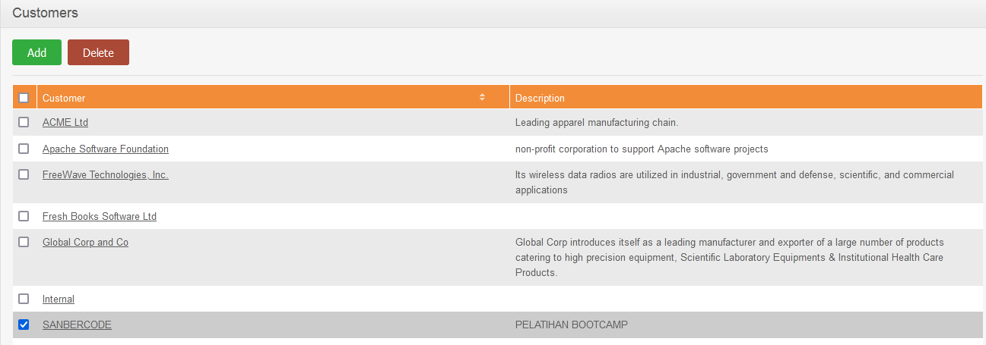
 |  |  |  |  |  | 2 | Klik Menu Time>> Project Info>> Customers
 |  |  |  |  |  | 3 | Klik 'add'
 |  |  |  |  |  | 4 | Isikan Nama dan deskripsi projek. Contoh, Nama : SANBERCODE, Deskripsi PELATIHAN BOOTCAMP
 |  |  |  |  |  | 5 | Klik 'Save'
#TC_16_02 | 1-Aug-22 | Mengecek respon sistem saat Menghapus project customer | Berhasil login, memiliki profil customer | Name : Sanberocde SQA. Description : Pelatihan Bootcamp | Positive | 1 | Berhasil Login | Berhasil menghapus data customer | Sistem berhasil menghapus data customer di dalam database | Critical | High | Pass
 |  |  |  |  |  | 2 | Klik Menu Time>> Project Info>> Customers
 |  |  |  |  |  | 3 | Melihat form list customers
 |  |  |  |  |  | 4 | Check box data customers yang akan dihapus
 |  |  |  |  |  | 5 | Sistem menampilkan form konfirmasi required >> klik Ok
#TC_17 | Tes Fungsi Sub Menu Project
#TC_17_01 | 1-Aug-22 | Mengecek respon sistem saat menambahkan data project | Berhasil login, data customers tersedia di list customer |  | Positive | 1 | Berhasil Login | Berhasil menambhkan data project | Sistem berhasil menambhkan data project di dalam database | Critical | Hi | Pass
 |  |  |  |  |  | 2 | Klik Time>> Project Info>> Projects
 |  |  |  |  |  | 3 | Klik 'add'
 |  |  |  |  |  | 4 | Pada form 'Add Project' isikan data sbb, Customer name : sanbercode, Name : Final Project SQA, Project admin : Orange Test, Descrip: Melakukan test cse dan auto testing
 |  |  |  |  |  | 5 | Klik Save
 |  |  |  |  |  | 6 | Pada form 'Activities' isikan data sbb, Name : membuat test case >> save
#TC_17_02 | 1-Aug-22 | Mengecek respon sistem saat menambahkan activites yang sama di data project | Berhasil login dan berhasil menambahkan data project |  | Positive | 1 | Berhasil Login | Menampilkan informasi ' already exists' saat menambahkan name activities yang sama | Sistem menampilkan informasi ' already exists' saat menambahkan name activities yang sama dan tidak dapat disimpan | Critical | High | Pass
 |  |  |  |  |  | 2 | Klik Time>> Project Info>> Projects
 |  |  |  |  |  | 3 | Klik 'add'
 |  |  |  |  |  | 4 | Pada form 'Add Project' isikan data sbb, Customer name : sanbercode, Name : Final Project SQA, Project admin : Orange Test, Descrip: Melakukan test cse dan auto testing
 |  |  |  |  |  | 5 | Klik Save
 |  |  |  |  |  | 6 | Pada form 'Activities' isikan data sbb, Name : membuat test case >> save
 |  |  |  |  |  | 7 | Klik 'add' untuk menambahkan activites lainnya, isikan data yang sama yaitu 'Membuat test case'
#TC_18 | Tes Fungsi Menu Dashboard
#TC_18_01 | 29-Jul-22 | Mengecek respon sistem di quick launch | Admin berhasil login |  | Positive | 1 | Berhasil Login | Berhasil Memasukan data timesheets | Sistem berhasil menambahkan data timesheets | Critical | High | Pass
 |  |  |  |  |  | 2 | Memilih menu Dashboard>>form quick launch>>My Timesheets
 |  |  |  |  |  | 3 | Pada form Timesheet for Week pilih tanggal 01-08-22 to 07-08-22
 |  |  |  |  |  | 4 | Klik 'Edit'
 |  |  |  |  |  | 5 | di form Edit Timesheet for Week 2022-08-01 pilih project name : Internal Recruitment, Activity name : Job Analysis, Mon - Fri isi angka 8 dan klik Save
 |  |  |  |  |  | 6 | Klik Submit

